Трикотаж
 |  |  |  | info@likadress.ru | К оплате: | 0.00 руб
 |  | Прайс-каталог | 8-800-250-95-37

 |  | производителя трикотажа LikaDress.ru |  | ул. Наговицыной-Икрянистовой, д. 6
 |  | 28.10.2019 3:01 |  | г. Иваново, Россия, 153002
Фотография | Артикул | Название | Ссылка на сайт | Размер | Цена | Заказ, шт | Сумма
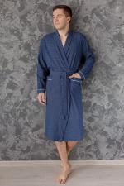 | 6276 | Халат Комфорт С Арт. 6276 | https://likadress.ru/catalog/~xalat_komfort_s | 48 | 590.00 руб | 0 | 0.00 руб
 |  |  |  | 50 | 590.00 руб | 0 | 0.00 руб
 |  |  |  | 52 | 590.00 руб | 0 | 0.00 руб
 |  |  |  | 54 | 590.00 руб | 0 | 0.00 руб
 |  |  |  | 56 | 590.00 руб | 0 | 0.00 руб
 |  |  |  | 58 | 590.00 руб | 0 | 0.00 руб
 |  |  |  | 60 | 640.00 руб | 0 | 0.00 руб
 |  |  |  | 62 | 640.00 руб | 0 | 0.00 руб

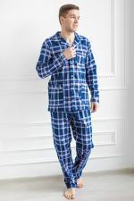 | 6266 | Пижама Фланель мужская Г Арт. 6266 | https://likadress.ru/catalog/~pizhama_flanel_muzhskaya_g | 48 | 590.00 руб | 0 | 0.00 руб
 |  |  |  | 50 | 590.00 руб | 0 | 0.00 руб
 |  |  |  | 56 | 590.00 руб | 0 | 0.00 руб
 |  |  |  | 58 | 590.00 руб | 0 | 0.00 руб
 |  |  |  | 60 | 640.00 руб | 0 | 0.00 руб
 |  |  |  | 62 | 640.00 руб | 0 | 0.00 руб

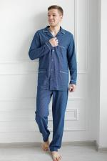 | 6258 | Пижама Комфорт С Арт. 6258 | https://likadress.ru/catalog/~pizhama_komfort_s | 48 | 640.00 руб | 0 | 0.00 руб
 |  |  |  | 50 | 640.00 руб | 0 | 0.00 руб
 |  |  |  | 56 | 640.00 руб | 0 | 0.00 руб
 |  |  |  | 58 | 640.00 руб | 0 | 0.00 руб
 |  |  |  | 60 | 690.00 руб | 0 | 0.00 руб
 |  |  |  | 62 | 690.00 руб | 0 | 0.00 руб

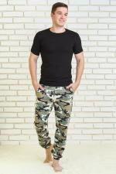 | 6212 | Брюки Легион Арт. 6212 | https://likadress.ru/catalog/~bryuki_legion | 48 | 520.00 руб | 0 | 0.00 руб
 |  |  |  | 50 | 520.00 руб | 0 | 0.00 руб
 |  |  |  | 52 | 520.00 руб | 0 | 0.00 руб
 |  |  |  | 54 | 520.00 руб | 0 | 0.00 руб
 |  |  |  | 56 | 520.00 руб | 0 | 0.00 руб
 |  |  |  | 58 | 520.00 руб | 0 | 0.00 руб
 |  |  |  | 60 | 570.00 руб | 0 | 0.00 руб
 |  |  |  | 62 | 570.00 руб | 0 | 0.00 руб

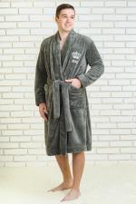 | 6200 | Халат мужской King Арт. 6200 | https://likadress.ru/catalog/~xalat_muzhskoj_king_ | 48 | 990.00 руб | 0 | 0.00 руб
 |  |  |  | 50 | 990.00 руб | 0 | 0.00 руб
 |  |  |  | 52 | 990.00 руб | 0 | 0.00 руб
 |  |  |  | 54 | 990.00 руб | 0 | 0.00 руб
 |  |  |  | 56 | 990.00 руб | 0 | 0.00 руб
 |  |  |  | 58 | 990.00 руб | 0 | 0.00 руб
 |  |  |  | 60 | 1,040.00 руб | 0 | 0.00 руб
 |  |  |  | 62 | 1,040.00 руб | 0 | 0.00 руб

 | 6177 | Футболка Дерик А Арт. 6177 | https://likadress.ru/catalog/~futbolka_derik_a_6177 | 50 | 450.00 руб | 0 | 0.00 руб
 |  |  |  | 56 | 450.00 руб | 0 | 0.00 руб
 |  |  |  | 58 | 450.00 руб | 0 | 0.00 руб
 |  |  |  | 60 | 500.00 руб | 0 | 0.00 руб
 |  |  |  | 48 | 450.00 руб | 0 | 0.00 руб
 |  |  |  | 62 | 500.00 руб | 0 | 0.00 руб

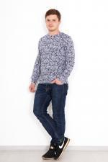 | 6176 | Футболка Дерик Арт. 6176 | https://likadress.ru/catalog/~futbolka_derik_6176 | 50 | 450.00 руб | 0 | 0.00 руб
 |  |  |  | 52 | 450.00 руб | 0 | 0.00 руб
 |  |  |  | 54 | 450.00 руб | 0 | 0.00 руб
 |  |  |  | 56 | 450.00 руб | 0 | 0.00 руб
 |  |  |  | 58 | 450.00 руб | 0 | 0.00 руб
 |  |  |  | 60 | 500.00 руб | 0 | 0.00 руб
 |  |  |  | 48 | 450.00 руб | 0 | 0.00 руб
 |  |  |  | 62 | 500.00 руб | 0 | 0.00 руб

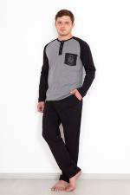 | 6138 | Костюм Девид Арт. 6138 | https://likadress.ru/catalog/~kostyum_devid_6138 | 48 | 650.00 руб | 0 | 0.00 руб
 |  |  |  | 50 | 650.00 руб | 0 | 0.00 руб
 |  |  |  | 52 | 650.00 руб | 0 | 0.00 руб
 |  |  |  | 54 | 650.00 руб | 0 | 0.00 руб
 |  |  |  | 56 | 650.00 руб | 0 | 0.00 руб
 |  |  |  | 58 | 650.00 руб | 0 | 0.00 руб
 |  |  |  | 60 | 700.00 руб | 0 | 0.00 руб
 |  |  |  | 62 | 700.00 руб | 0 | 0.00 руб

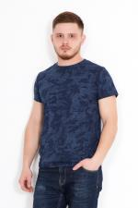 | 6107 | Футболка Демьян А Арт. 6107 | https://likadress.ru/catalog/~futbolka_demyan_a_6107 | 48 | 330.00 руб | 0 | 0.00 руб

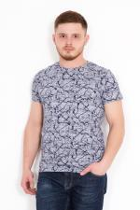 | 6106 | Футболка Демьян Арт. 6106 | https://likadress.ru/catalog/~futbolka_demyan_6106 | 50 | 330.00 руб | 0 | 0.00 руб
 |  |  |  | 52 | 330.00 руб | 0 | 0.00 руб
 |  |  |  | 54 | 330.00 руб | 0 | 0.00 руб
 |  |  |  | 56 | 330.00 руб | 0 | 0.00 руб
 |  |  |  | 58 | 330.00 руб | 0 | 0.00 руб
 |  |  |  | 60 | 380.00 руб | 0 | 0.00 руб
 |  |  |  | 48 | 330.00 руб | 0 | 0.00 руб
 |  |  |  | 62 | 380.00 руб | 0 | 0.00 руб

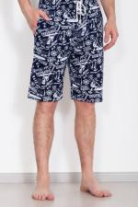 | 6070 | Шорты Пляж М Арт. 6070 | https://likadress.ru/catalog/~shorty_plyazh_m_6070 | 48 | 350.00 руб | 0 | 0.00 руб
 |  |  |  | 50 | 350.00 руб | 0 | 0.00 руб
 |  |  |  | 52 | 350.00 руб | 0 | 0.00 руб
 |  |  |  | 54 | 350.00 руб | 0 | 0.00 руб
 |  |  |  | 56 | 350.00 руб | 0 | 0.00 руб
 |  |  |  | 58 | 350.00 руб | 0 | 0.00 руб
 |  |  |  | 60 | 400.00 руб | 0 | 0.00 руб
 |  |  |  | 62 | 400.00 руб | 0 | 0.00 руб

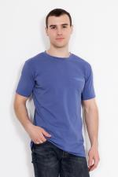 | 5895 | Футболка Томас В Арт. 5895 | https://likadress.ru/catalog/~futbolka_tomas_v_5895 | 50 | 340.00 руб | 0 | 0.00 руб
 |  |  |  | 56 | 340.00 руб | 0 | 0.00 руб
 |  |  |  | 58 | 340.00 руб | 0 | 0.00 руб
 |  |  |  | 60 | 390.00 руб | 0 | 0.00 руб
 |  |  |  | 48 | 340.00 руб | 0 | 0.00 руб
 |  |  |  | 62 | 390.00 руб | 0 | 0.00 руб

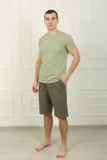 | 5793 | Шорты Family Look 6З Арт. 5793 | https://likadress.ru/catalog/~shorty_family_look_6z_5793 | 48 | 390.00 руб | 0 | 0.00 руб
 |  |  |  | 50 | 390.00 руб | 0 | 0.00 руб
 |  |  |  | 52 | 390.00 руб | 0 | 0.00 руб
 |  |  |  | 54 | 390.00 руб | 0 | 0.00 руб
 |  |  |  | 56 | 390.00 руб | 0 | 0.00 руб
 |  |  |  | 58 | 390.00 руб | 0 | 0.00 руб
 |  |  |  | 60 | 390.00 руб | 0 | 0.00 руб
 |  |  |  | 62 | 390.00 руб | 0 | 0.00 руб

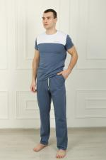 | 5790 | Брюки Family Look 7С Арт. 5790 | https://likadress.ru/catalog/~bryuki_family_look_7s_5790 | 58 | 490.00 руб | 0 | 0.00 руб
 |  |  |  | 56 | 490.00 руб | 0 | 0.00 руб
 |  |  |  | 60 | 540.00 руб | 0 | 0.00 руб
 |  |  |  | 62 | 540.00 руб | 0 | 0.00 руб

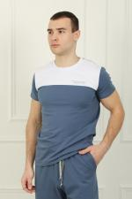 | 5788 | Футболка Family Look 2С Арт. 5788 | https://likadress.ru/catalog/~futbolka_family_look_2s_5788 | 48 | 360.00 руб | 0 | 0.00 руб
 |  |  |  | 50 | 360.00 руб | 0 | 0.00 руб
 |  |  |  | 52 | 360.00 руб | 0 | 0.00 руб
 |  |  |  | 54 | 360.00 руб | 0 | 0.00 руб
 |  |  |  | 56 | 360.00 руб | 0 | 0.00 руб
 |  |  |  | 58 | 360.00 руб | 0 | 0.00 руб
 |  |  |  | 60 | 360.00 руб | 0 | 0.00 руб
 |  |  |  | 62 | 360.00 руб | 0 | 0.00 руб

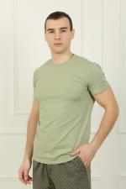 | 5787 | Футболка Family Look 1З Арт. 5787 | https://likadress.ru/catalog/~futbolka_family_look_1z_5787 | 48 | 330.00 руб | 0 | 0.00 руб
 |  |  |  | 50 | 330.00 руб | 0 | 0.00 руб
 |  |  |  | 52 | 330.00 руб | 0 | 0.00 руб
 |  |  |  | 54 | 330.00 руб | 0 | 0.00 руб
 |  |  |  | 56 | 330.00 руб | 0 | 0.00 руб
 |  |  |  | 58 | 330.00 руб | 0 | 0.00 руб
 |  |  |  | 60 | 330.00 руб | 0 | 0.00 руб
 |  |  |  | 62 | 330.00 руб | 0 | 0.00 руб

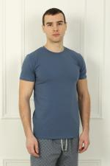 | 5786 | Футболка Family Look 1С Арт. 5786 | https://likadress.ru/catalog/~futbolka_family_look_1s_5786 | 48 | 330.00 руб | 0 | 0.00 руб
 |  |  |  | 50 | 330.00 руб | 0 | 0.00 руб
 |  |  |  | 52 | 330.00 руб | 0 | 0.00 руб
 |  |  |  | 54 | 330.00 руб | 0 | 0.00 руб
 |  |  |  | 56 | 330.00 руб | 0 | 0.00 руб
 |  |  |  | 58 | 330.00 руб | 0 | 0.00 руб
 |  |  |  | 60 | 330.00 руб | 0 | 0.00 руб
 |  |  |  | 62 | 330.00 руб | 0 | 0.00 руб

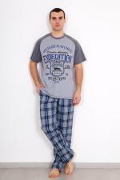 | 5762 | Костюм Стефан Арт. 5762 | https://likadress.ru/catalog/~kostyum_stefan_5762 | 52 | 620.00 руб | 0 | 0.00 руб
 |  |  |  | 54 | 620.00 руб | 0 | 0.00 руб
 |  |  |  | 58 | 620.00 руб | 0 | 0.00 руб
 |  |  |  | 62 | 670.00 руб | 0 | 0.00 руб

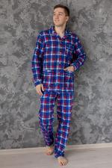 | 5724 | Пижама Фланель мужская А Арт. 5724 | https://likadress.ru/catalog/~pizhama_flanel_muzhskaya_a_5724 | 48 | 590.00 руб | 0 | 0.00 руб
 |  |  |  | 50 | 590.00 руб | 0 | 0.00 руб
 |  |  |  | 52 | 590.00 руб | 0 | 0.00 руб
 |  |  |  | 54 | 590.00 руб | 0 | 0.00 руб
 |  |  |  | 56 | 590.00 руб | 0 | 0.00 руб
 |  |  |  | 58 | 590.00 руб | 0 | 0.00 руб
 |  |  |  | 60 | 640.00 руб | 0 | 0.00 руб
 |  |  |  | 62 | 640.00 руб | 0 | 0.00 руб

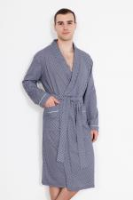 | 5708 | Халат Комфорт В Арт. 5708 | https://likadress.ru/catalog/~xalat_komfort_v_5708 | 58 | 590.00 руб | 0 | 0.00 руб
 |  |  |  | 60 | 640.00 руб | 0 | 0.00 руб

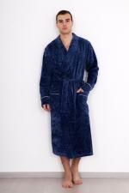 | 5574 | Халат Фреш Арт. 5574 | https://likadress.ru/catalog/~xalat_fresh_5574 | 48 | 990.00 руб | 0 | 0.00 руб
 |  |  |  | 50 | 990.00 руб | 0 | 0.00 руб
 |  |  |  | 52 | 990.00 руб | 0 | 0.00 руб
 |  |  |  | 54 | 990.00 руб | 0 | 0.00 руб
 |  |  |  | 56 | 990.00 руб | 0 | 0.00 руб
 |  |  |  | 58 | 990.00 руб | 0 | 0.00 руб
 |  |  |  | 60 | 1,040.00 руб | 0 | 0.00 руб
 |  |  |  | 62 | 1,040.00 руб | 0 | 0.00 руб

 | 5550 | Халат Комфорт Б Арт. 5550 | https://likadress.ru/catalog/~xalat_komfort_b_5550 | 48 | 590.00 руб | 0 | 0.00 руб
 |  |  |  | 50 | 590.00 руб | 0 | 0.00 руб
 |  |  |  | 56 | 590.00 руб | 0 | 0.00 руб
 |  |  |  | 58 | 590.00 руб | 0 | 0.00 руб
 |  |  |  | 60 | 640.00 руб | 0 | 0.00 руб
 |  |  |  | 62 | 640.00 руб | 0 | 0.00 руб

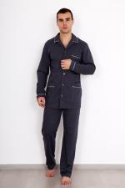 | 5549 | Пижама Комфорт Б Арт. 5549 | https://likadress.ru/catalog/~pizhama_komfort_b_5549 | 48 | 640.00 руб | 0 | 0.00 руб
 |  |  |  | 50 | 640.00 руб | 0 | 0.00 руб
 |  |  |  | 52 | 640.00 руб | 0 | 0.00 руб
 |  |  |  | 54 | 640.00 руб | 0 | 0.00 руб
 |  |  |  | 56 | 640.00 руб | 0 | 0.00 руб
 |  |  |  | 58 | 640.00 руб | 0 | 0.00 руб
 |  |  |  | 60 | 690.00 руб | 0 | 0.00 руб
 |  |  |  | 62 | 690.00 руб | 0 | 0.00 руб

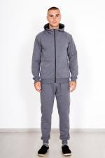 | 5456 | Костюм Эдворд Арт. 5456 | https://likadress.ru/catalog/~kostyum_edvord_5456 | 48 | 820.00 руб | 0 | 0.00 руб
 |  |  |  | 50 | 820.00 руб | 0 | 0.00 руб
 |  |  |  | 52 | 820.00 руб | 0 | 0.00 руб
 |  |  |  | 54 | 820.00 руб | 0 | 0.00 руб
 |  |  |  | 56 | 820.00 руб | 0 | 0.00 руб
 |  |  |  | 58 | 820.00 руб | 0 | 0.00 руб
 |  |  |  | 60 | 870.00 руб | 0 | 0.00 руб
 |  |  |  | 62 | 870.00 руб | 0 | 0.00 руб
 |  |  |  | 64 | 870.00 руб | 0 | 0.00 руб
 |  |  |  | 66 | 870.00 руб | 0 | 0.00 руб

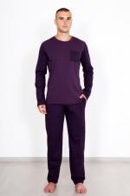 | 5428 | Костюм Таир Д/Р А Арт. 5428 | https://likadress.ru/catalog/~kostyum_tair_dr_a_5428 | 60 | 630.00 руб | 0 | 0.00 руб
 |  |  |  | 62 | 630.00 руб | 0 | 0.00 руб
 |  |  |  | 64 | 630.00 руб | 0 | 0.00 руб
 |  |  |  | 66 | 630.00 руб | 0 | 0.00 руб

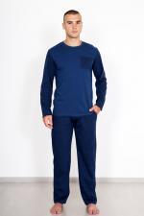 | 5427 | Костюм Таир Д/Р С Арт. 5427 | https://likadress.ru/catalog/~kostyum_tair_dr_s_5427 | 60 | 630.00 руб | 0 | 0.00 руб
 |  |  |  | 62 | 630.00 руб | 0 | 0.00 руб
 |  |  |  | 64 | 630.00 руб | 0 | 0.00 руб

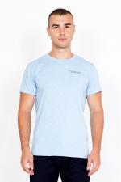 | 5415 | Футболка Томас Б Арт. 5415 | https://likadress.ru/catalog/~futbolka_tomas_b_5415 | 50 | 290.00 руб | 0 | 0.00 руб
 |  |  |  | 52 | 290.00 руб | 0 | 0.00 руб
 |  |  |  | 54 | 290.00 руб | 0 | 0.00 руб
 |  |  |  | 56 | 290.00 руб | 0 | 0.00 руб
 |  |  |  | 58 | 290.00 руб | 0 | 0.00 руб
 |  |  |  | 60 | 340.00 руб | 0 | 0.00 руб
 |  |  |  | 48 | 290.00 руб | 0 | 0.00 руб
 |  |  |  | 62 | 340.00 руб | 0 | 0.00 руб

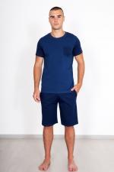 | 5412 | Костюм Таир С Арт. 5412 | https://likadress.ru/catalog/~kostyum_tair_s_5412 | 60 | 580.00 руб | 0 | 0.00 руб
 |  |  |  | 62 | 580.00 руб | 0 | 0.00 руб
 |  |  |  | 64 | 580.00 руб | 0 | 0.00 руб

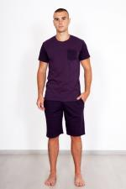 | 5411 | Костюм Таир А Арт. 5411 | https://likadress.ru/catalog/~kostyum_tair_a_5411 | 60 | 580.00 руб | 0 | 0.00 руб
 |  |  |  | 62 | 580.00 руб | 0 | 0.00 руб
 |  |  |  | 64 | 580.00 руб | 0 | 0.00 руб
 |  |  |  | 66 | 580.00 руб | 0 | 0.00 руб

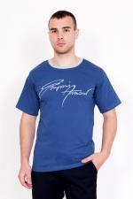 | 5393 | Футболка Серджио Арт. 5393 | https://likadress.ru/catalog/~futbolka_serdzhio_5393 | 50 | 290.00 руб | 0 | 0.00 руб
 |  |  |  | 52 | 290.00 руб | 0 | 0.00 руб
 |  |  |  | 54 | 290.00 руб | 0 | 0.00 руб
 |  |  |  | 58 | 340.00 руб | 0 | 0.00 руб
 |  |  |  | 60 | 340.00 руб | 0 | 0.00 руб
 |  |  |  | 46 | 290.00 руб | 0 | 0.00 руб
 |  |  |  | 48 | 290.00 руб | 0 | 0.00 руб

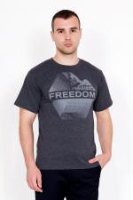 | 5380 | Футболка Свобода Арт. 5380 | https://likadress.ru/catalog/~futbolka_svoboda_5380 | 48 | 290.00 руб | 0 | 0.00 руб
 |  |  |  | 46 | 290.00 руб | 0 | 0.00 руб

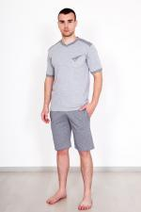 | 5379 | Костюм Елизар С Арт. 5379 | https://likadress.ru/catalog/~kostyum_elizar_s_5379 | 64 | 580.00 руб | 0 | 0.00 руб

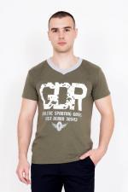 | 5324 | Футболка Глеб А Арт. 5324 | https://likadress.ru/catalog/~futbolka_gleb_a_5324 | 48 | 290.00 руб | 0 | 0.00 руб
 |  |  |  | 50 | 290.00 руб | 0 | 0.00 руб
 |  |  |  | 60 | 340.00 руб | 0 | 0.00 руб

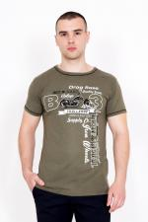 | 5298 | Футболка Дакар А Арт. 5298 | https://likadress.ru/catalog/~futbolka_dakar_a_5298 | 48 | 290.00 руб | 0 | 0.00 руб
 |  |  |  | 50 | 290.00 руб | 0 | 0.00 руб
 |  |  |  | 56 | 290.00 руб | 0 | 0.00 руб
 |  |  |  | 58 | 290.00 руб | 0 | 0.00 руб

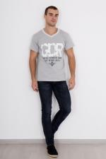 | 5155 | Футболка Глеб Арт. 5155 | https://likadress.ru/catalog/~futbolka_gleb_5155 | 56 | 290.00 руб | 0 | 0.00 руб
 |  |  |  | 58 | 290.00 руб | 0 | 0.00 руб

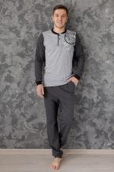 | 5092 | Костюм Виталий Арт. 5092 | https://likadress.ru/catalog/~kostyum_vitalij_5092 | 48 | 620.00 руб | 0 | 0.00 руб
 |  |  |  | 50 | 620.00 руб | 0 | 0.00 руб
 |  |  |  | 52 | 620.00 руб | 0 | 0.00 руб
 |  |  |  | 54 | 620.00 руб | 0 | 0.00 руб
 |  |  |  | 56 | 620.00 руб | 0 | 0.00 руб
 |  |  |  | 58 | 620.00 руб | 0 | 0.00 руб
 |  |  |  | 60 | 650.00 руб | 0 | 0.00 руб
 |  |  |  | 62 | 650.00 руб | 0 | 0.00 руб

 | 4330 | Футболка Байк Арт. 4330 | https://likadress.ru/catalog/~futbolka_bajk_4330 | 48 | 420.00 руб | 0 | 0.00 руб
 |  |  |  | 50 | 420.00 руб | 0 | 0.00 руб
 |  |  |  | 52 | 420.00 руб | 0 | 0.00 руб
 |  |  |  | 54 | 420.00 руб | 0 | 0.00 руб
 |  |  |  | 56 | 420.00 руб | 0 | 0.00 руб
 |  |  |  | 58 | 420.00 руб | 0 | 0.00 руб
 |  |  |  | 60 | 450.00 руб | 0 | 0.00 руб
 |  |  |  | 62 | 450.00 руб | 0 | 0.00 руб

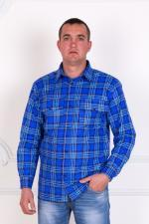 | 4237 | Рубашка Гигант фланель Арт. 4237 | https://likadress.ru/catalog/~rubashka_gigant_flanel_4237 | 58 | 580.00 руб | 0 | 0.00 руб

 | 4235 | Рубашка Гигант фуле Арт. 4235 | https://likadress.ru/catalog/~rubashka_gigant_fule_4235 | 58 | 620.00 руб | 0 | 0.00 руб
 |  |  |  | 60 | 620.00 руб | 0 | 0.00 руб

 | 3936 | Рубашка Аскольд Арт. 3936 | https://likadress.ru/catalog/~rubashka_askold_3936 | 40 | 590.00 руб | 0 | 0.00 руб
 |  |  |  | 41 | 590.00 руб | 0 | 0.00 руб
 |  |  |  | 49 | 660.00 руб | 0 | 0.00 руб
 |  |  |  | 50 | 660.00 руб | 0 | 0.00 руб

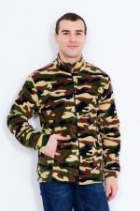 | 3935 | Толстовка Хаки Арт. 3935 | https://likadress.ru/catalog/~tolstovka_xaki_3935 | 60 | 680.00 руб | 0 | 0.00 руб

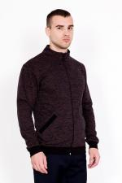 | 3932 | Толстовка Андрей Арт. 3932 | https://likadress.ru/catalog/~tolstovka_andrej_3932 | 52 | 770.00 руб | 0 | 0.00 руб
 |  |  |  | 54 | 770.00 руб | 0 | 0.00 руб
 |  |  |  | 56 | 770.00 руб | 0 | 0.00 руб
 |  |  |  | 58 | 770.00 руб | 0 | 0.00 руб

 | 3763 | Футболка Леон Арт. 3763 | https://likadress.ru/catalog/~futbolka_leon_3763 | 48 | 690.00 руб | 0 | 0.00 руб
 |  |  |  | 50 | 690.00 руб | 0 | 0.00 руб
 |  |  |  | 52 | 690.00 руб | 0 | 0.00 руб
 |  |  |  | 56 | 690.00 руб | 0 | 0.00 руб
 |  |  |  | 58 | 690.00 руб | 0 | 0.00 руб
 |  |  |  | 60 | 720.00 руб | 0 | 0.00 руб
 |  |  |  | 62 | 720.00 руб | 0 | 0.00 руб

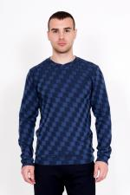 | 3762 | Джемпер Дакс Арт. 3762 | https://likadress.ru/catalog/~dzhemper_daks_3762 | 44 | 690.00 руб | 0 | 0.00 руб
 |  |  |  | 46 | 690.00 руб | 0 | 0.00 руб
 |  |  |  | 48 | 690.00 руб | 0 | 0.00 руб
 |  |  |  | 50 | 690.00 руб | 0 | 0.00 руб

 | 3760 | Джемпер Мигель Арт. 3760 | https://likadress.ru/catalog/~dzhemper_migel_3760 | 48 | 690.00 руб | 0 | 0.00 руб
 |  |  |  | 50 | 690.00 руб | 0 | 0.00 руб
 |  |  |  | 56 | 690.00 руб | 0 | 0.00 руб
 |  |  |  | 58 | 690.00 руб | 0 | 0.00 руб

 | 3758 | Футболка Фреди Арт. 3758 | https://likadress.ru/catalog/~futbolka_fredi_3758 | 44 | 690.00 руб | 0 | 0.00 руб
 |  |  |  | 46 | 690.00 руб | 0 | 0.00 руб
 |  |  |  | 48 | 690.00 руб | 0 | 0.00 руб
 |  |  |  | 50 | 690.00 руб | 0 | 0.00 руб

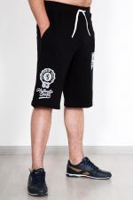 | 3664 | Шорты Теннис Арт. 3664 | https://likadress.ru/catalog/~shorty_tennis_3664 | 48 | 370.00 руб | 0 | 0.00 руб
 |  |  |  | 50 | 370.00 руб | 0 | 0.00 руб
 |  |  |  | 52 | 370.00 руб | 0 | 0.00 руб
 |  |  |  | 54 | 370.00 руб | 0 | 0.00 руб
 |  |  |  | 56 | 370.00 руб | 0 | 0.00 руб
 |  |  |  | 58 | 370.00 руб | 0 | 0.00 руб
 |  |  |  | 60 | 420.00 руб | 0 | 0.00 руб
 |  |  |  | 62 | 420.00 руб | 0 | 0.00 руб
 |  |  |  | 66 | 420.00 руб | 0 | 0.00 руб

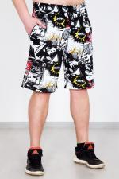 | 3378 | Шорты Пляж Арт. 3378 | https://likadress.ru/catalog/~shorty_plyazh_3378 | 46 | 350.00 руб | 0 | 0.00 руб
 |  |  |  | 48 | 350.00 руб | 0 | 0.00 руб
 |  |  |  | 50 | 350.00 руб | 0 | 0.00 руб
 |  |  |  | 52 | 350.00 руб | 0 | 0.00 руб

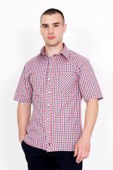 | 3373 | Рубашка Оливер Арт. 3373 | https://likadress.ru/catalog/~rubashka_oliver_3373 | 41 | 650.00 руб | 0 | 0.00 руб
 |  |  |  | 42 | 650.00 руб | 0 | 0.00 руб
 |  |  |  | 43 | 650.00 руб | 0 | 0.00 руб
 |  |  |  | 44 | 650.00 руб | 0 | 0.00 руб
 |  |  |  | 45 | 650.00 руб | 0 | 0.00 руб
 |  |  |  | 46 | 680.00 руб | 0 | 0.00 руб
 |  |  |  | 47 | 680.00 руб | 0 | 0.00 руб
 |  |  |  | 48 | 680.00 руб | 0 | 0.00 руб
 |  |  |  | 49 | 680.00 руб | 0 | 0.00 руб
 |  |  |  | 40 | 650.00 руб | 0 | 0.00 руб

 | 3371 | Рубашка Армандо Арт. 3371 | https://likadress.ru/catalog/~rubashka_armando_3371 | 40 | 620.00 руб | 0 | 0.00 руб
 |  |  |  | 41 | 620.00 руб | 0 | 0.00 руб
 |  |  |  | 42 | 620.00 руб | 0 | 0.00 руб
 |  |  |  | 43 | 620.00 руб | 0 | 0.00 руб
 |  |  |  | 44 | 620.00 руб | 0 | 0.00 руб
 |  |  |  | 45 | 620.00 руб | 0 | 0.00 руб
 |  |  |  | 46 | 650.00 руб | 0 | 0.00 руб
 |  |  |  | 47 | 650.00 руб | 0 | 0.00 руб
 |  |  |  | 48 | 650.00 руб | 0 | 0.00 руб
 |  |  |  | 49 | 650.00 руб | 0 | 0.00 руб

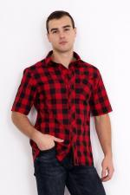 | 3365 | Рубашка Армандо Арт. 3365 | https://likadress.ru/catalog/~rubashka_armando_3365 | 40 | 620.00 руб | 0 | 0.00 руб
 |  |  |  | 41 | 620.00 руб | 0 | 0.00 руб
 |  |  |  | 42 | 620.00 руб | 0 | 0.00 руб
 |  |  |  | 43 | 620.00 руб | 0 | 0.00 руб
 |  |  |  | 44 | 620.00 руб | 0 | 0.00 руб
 |  |  |  | 45 | 620.00 руб | 0 | 0.00 руб
 |  |  |  | 46 | 650.00 руб | 0 | 0.00 руб
 |  |  |  | 47 | 650.00 руб | 0 | 0.00 руб
 |  |  |  | 48 | 650.00 руб | 0 | 0.00 руб
 |  |  |  | 49 | 650.00 руб | 0 | 0.00 руб

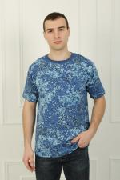 | 3362 | Футболка Хаки Арт. 3362 | https://likadress.ru/catalog/~futbolka_xaki_3362 | 46 | 260.00 руб | 0 | 0.00 руб
 |  |  |  | 48 | 260.00 руб | 0 | 0.00 руб
 |  |  |  | 50 | 260.00 руб | 0 | 0.00 руб
 |  |  |  | 52 | 260.00 руб | 0 | 0.00 руб
 |  |  |  | 54 | 260.00 руб | 0 | 0.00 руб
 |  |  |  | 56 | 260.00 руб | 0 | 0.00 руб
 |  |  |  | 58 | 290.00 руб | 0 | 0.00 руб
 |  |  |  | 60 | 290.00 руб | 0 | 0.00 руб

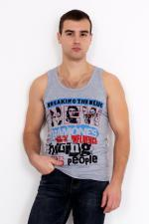 | 3361 | Майка Командор Арт. 3361 | https://likadress.ru/catalog/~majka_komandor_3361 | 46 | 230.00 руб | 0 | 0.00 руб
 |  |  |  | 48 | 230.00 руб | 0 | 0.00 руб
 |  |  |  | 50 | 230.00 руб | 0 | 0.00 руб
 |  |  |  | 52 | 230.00 руб | 0 | 0.00 руб
 |  |  |  | 54 | 230.00 руб | 0 | 0.00 руб
 |  |  |  | 56 | 230.00 руб | 0 | 0.00 руб
 |  |  |  | 58 | 260.00 руб | 0 | 0.00 руб
 |  |  |  | 60 | 260.00 руб | 0 | 0.00 руб

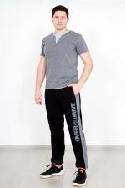 | 3195 | Брюки Остин Арт. 3195 | https://likadress.ru/catalog/~bryuki_ostin_3195 | 48 | 590.00 руб | 0 | 0.00 руб
 |  |  |  | 50 | 590.00 руб | 0 | 0.00 руб
 |  |  |  | 52 | 590.00 руб | 0 | 0.00 руб
 |  |  |  | 54 | 590.00 руб | 0 | 0.00 руб
 |  |  |  | 56 | 590.00 руб | 0 | 0.00 руб
 |  |  |  | 58 | 590.00 руб | 0 | 0.00 руб
 |  |  |  | 60 | 620.00 руб | 0 | 0.00 руб
 |  |  |  | 62 | 620.00 руб | 0 | 0.00 руб

 | 3192 | Футболка Джон Арт. 3192 | https://likadress.ru/catalog/~futbolka_dzhon_3192 | 48 | 390.00 руб | 0 | 0.00 руб
 |  |  |  | 50 | 390.00 руб | 0 | 0.00 руб
 |  |  |  | 62 | 420.00 руб | 0 | 0.00 руб

 | 3190 | Футболка Джон Арт. 3190 | https://likadress.ru/catalog/~futbolka_dzhon_3190 | 48 | 390.00 руб | 0 | 0.00 руб
 |  |  |  | 50 | 390.00 руб | 0 | 0.00 руб
 |  |  |  | 60 | 420.00 руб | 0 | 0.00 руб
 |  |  |  | 62 | 420.00 руб | 0 | 0.00 руб

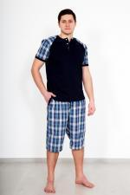 | 2947 | Костюм Аристарх Арт. 2947 | https://likadress.ru/catalog/~kostyum_aristarx_2947 | 60 | 450.00 руб | 0 | 0.00 руб
 |  |  |  | 62 | 450.00 руб | 0 | 0.00 руб
 |  |  |  | 44 | 450.00 руб | 0 | 0.00 руб
 |  |  |  | 46 | 450.00 руб | 0 | 0.00 руб

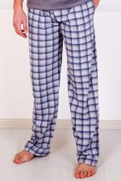 | 2743 | Брюки Мужские Арт. 2743 | https://likadress.ru/catalog/~bryuki_muzhskie_2743 | 64 | 390.00 руб | 0 | 0.00 руб
 |  |  |  | 66 | 390.00 руб | 0 | 0.00 руб
 |  |  |  | 68 | 390.00 руб | 0 | 0.00 руб
 |  |  |  | 70 | 390.00 руб | 0 | 0.00 руб

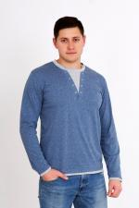 | 2667 | Футболка Денди С Арт. 2667 | https://likadress.ru/catalog/~futbolka_dendi_s_2667 | 48 | 410.00 руб | 0 | 0.00 руб
 |  |  |  | 50 | 410.00 руб | 0 | 0.00 руб
 |  |  |  | 52 | 410.00 руб | 0 | 0.00 руб
 |  |  |  | 54 | 410.00 руб | 0 | 0.00 руб
 |  |  |  | 56 | 410.00 руб | 0 | 0.00 руб
 |  |  |  | 58 | 410.00 руб | 0 | 0.00 руб
 |  |  |  | 60 | 440.00 руб | 0 | 0.00 руб
 |  |  |  | 62 | 440.00 руб | 0 | 0.00 руб
 |  |  |  | 64 | 480.00 руб | 0 | 0.00 руб
 |  |  |  | 66 | 480.00 руб | 0 | 0.00 руб

 | 2665 | Футболка Денди Арт. 2665 | https://likadress.ru/catalog/~futbolka_dendi_2665 | 48 | 410.00 руб | 0 | 0.00 руб
 |  |  |  | 50 | 410.00 руб | 0 | 0.00 руб
 |  |  |  | 52 | 410.00 руб | 0 | 0.00 руб
 |  |  |  | 54 | 410.00 руб | 0 | 0.00 руб
 |  |  |  | 56 | 410.00 руб | 0 | 0.00 руб
 |  |  |  | 58 | 410.00 руб | 0 | 0.00 руб
 |  |  |  | 60 | 440.00 руб | 0 | 0.00 руб
 |  |  |  | 62 | 440.00 руб | 0 | 0.00 руб
 |  |  |  | 64 | 480.00 руб | 0 | 0.00 руб
 |  |  |  | 66 | 480.00 руб | 0 | 0.00 руб

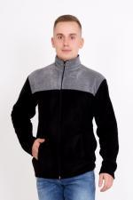 | 2581 | Толстовка Владимир Арт. 2581 | https://likadress.ru/catalog/~tolstovka_vladimir_2581 | 48 | 620.00 руб | 0 | 0.00 руб
 |  |  |  | 50 | 620.00 руб | 0 | 0.00 руб
 |  |  |  | 54 | 620.00 руб | 0 | 0.00 руб
 |  |  |  | 56 | 620.00 руб | 0 | 0.00 руб
 |  |  |  | 58 | 620.00 руб | 0 | 0.00 руб

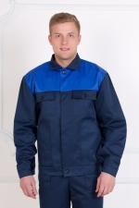 | 2385 | Костюм Механик Арт. 2385 | https://likadress.ru/catalog/~kostyum_mexanik_2385 | 176-44-46 | 830.00 руб | 0 | 0.00 руб

 | 2366 | Шорты Пиксель Арт. 2366 | https://likadress.ru/catalog/~shorty_piksel_2366 | 46 | 350.00 руб | 0 | 0.00 руб
 |  |  |  | 48 | 350.00 руб | 0 | 0.00 руб
 |  |  |  | 50 | 350.00 руб | 0 | 0.00 руб
 |  |  |  | 52 | 350.00 руб | 0 | 0.00 руб
 |  |  |  | 58 | 380.00 руб | 0 | 0.00 руб
 |  |  |  | 60 | 380.00 руб | 0 | 0.00 руб

 | 2271 | Костюм Горка-3 на флисе Арт. 2271 | https://likadress.ru/catalog/~kostyum_gorka_3_na_flise_2271 | 176-48-50 | 2,700.00 руб | 0 | 0.00 руб
 |  |  |  | 176-44-46 | 2,700.00 руб | 0 | 0.00 руб

 | 1873 | Рубашка Фланель Д/Р Арт. 1873 | https://likadress.ru/catalog/~rubashka_flanel_dr_1873 | 39 | 390.00 руб | 0 | 0.00 руб
 |  |  |  | 41 | 390.00 руб | 0 | 0.00 руб
 |  |  |  | 42 | 390.00 руб | 0 | 0.00 руб
 |  |  |  | 44 | 390.00 руб | 0 | 0.00 руб
 |  |  |  | 46 | 390.00 руб | 0 | 0.00 руб
 |  |  |  | 47 | 410.00 руб | 0 | 0.00 руб
 |  |  |  | 48 | 410.00 руб | 0 | 0.00 руб
 |  |  |  | 49 | 430.00 руб | 0 | 0.00 руб
 |  |  |  | 50 | 430.00 руб | 0 | 0.00 руб
 |  |  |  | 52 | 430.00 руб | 0 | 0.00 руб
 |  |  |  | 54 | 430.00 руб | 0 | 0.00 руб

 | 1858 | Футболка с принтом Арт. 1858 | https://likadress.ru/catalog/~futbolka_s_printom_1858 | 46 | 260.00 руб | 0 | 0.00 руб
 |  |  |  | 48 | 260.00 руб | 0 | 0.00 руб
 |  |  |  | 50 | 260.00 руб | 0 | 0.00 руб
 |  |  |  | 52 | 260.00 руб | 0 | 0.00 руб
 |  |  |  | 54 | 260.00 руб | 0 | 0.00 руб
 |  |  |  | 56 | 260.00 руб | 0 | 0.00 руб
 |  |  |  | 58 | 260.00 руб | 0 | 0.00 руб
 |  |  |  | 60 | 310.00 руб | 0 | 0.00 руб
 |  |  |  | 62 | 310.00 руб | 0 | 0.00 руб

 | 1787 | Костюм Десант Арт. 1787 | https://likadress.ru/catalog/~kostyum_desant_1787 | 176-44-46 | 1,550.00 руб | 0 | 0.00 руб
 |  |  |  | 188-56-58 | 1,550.00 руб | 0 | 0.00 руб
 |  |  |  | 188-52-54 | 1,550.00 руб | 0 | 0.00 руб

 | 1786 | Костюм Горка-3 Арт. 1786 | https://likadress.ru/catalog/~kostyum_gorka_3_1786 | 176-44-46 | 2,250.00 руб | 0 | 0.00 руб
 |  |  |  | 176-52-54 | 2,250.00 руб | 0 | 0.00 руб

 | 1785 | Брюки Перевал Арт. 1785 | https://likadress.ru/catalog/~bryuki_pereval_1785 | 176-44-46 | 360.00 руб | 0 | 0.00 руб
 |  |  |  | 188-48-50 | 360.00 руб | 0 | 0.00 руб

 | 1784 | Толстовка Бомбер Арт. 1784 | https://likadress.ru/catalog/~tolstovka_bomber_1784 | 46 | 470.00 руб | 0 | 0.00 руб
 |  |  |  | 48 | 470.00 руб | 0 | 0.00 руб
 |  |  |  | 50 | 470.00 руб | 0 | 0.00 руб
 |  |  |  | 52 | 470.00 руб | 0 | 0.00 руб

 | 1723 | Брюки Мужские Арт. 1723 | https://likadress.ru/catalog/~bryuki_muzhskie_1723 | 48 | 470.00 руб | 0 | 0.00 руб
 |  |  |  | 50 | 470.00 руб | 0 | 0.00 руб
 |  |  |  | 52 | 470.00 руб | 0 | 0.00 руб
 |  |  |  | 54 | 470.00 руб | 0 | 0.00 руб
 |  |  |  | 56 | 470.00 руб | 0 | 0.00 руб
 |  |  |  | 58 | 470.00 руб | 0 | 0.00 руб
 |  |  |  | 60 | 500.00 руб | 0 | 0.00 руб
 |  |  |  | 62 | 500.00 руб | 0 | 0.00 руб

 | 1718 | Толстовка Ричард Арт. 1718 | https://likadress.ru/catalog/~tolstovka_richard_1718 | 58 | 580.00 руб | 0 | 0.00 руб

 | 1717 | Футболка Поло Арт. 1717 | https://likadress.ru/catalog/~futbolka_polo_1717 | 44 | 410.00 руб | 0 | 0.00 руб
 |  |  |  | 46 | 410.00 руб | 0 | 0.00 руб
 |  |  |  | 48 | 410.00 руб | 0 | 0.00 руб
 |  |  |  | 56 | 410.00 руб | 0 | 0.00 руб
 |  |  |  | 58 | 410.00 руб | 0 | 0.00 руб
 |  |  |  | 60 | 440.00 руб | 0 | 0.00 руб
 |  |  |  | 62 | 440.00 руб | 0 | 0.00 руб

 | 1714 | Футболка Поло Арт. 1714 | https://likadress.ru/catalog/~futbolka_polo_1714 | 44 | 410.00 руб | 0 | 0.00 руб
 |  |  |  | 46 | 410.00 руб | 0 | 0.00 руб
 |  |  |  | 48 | 410.00 руб | 0 | 0.00 руб
 |  |  |  | 50 | 410.00 руб | 0 | 0.00 руб
 |  |  |  | 52 | 410.00 руб | 0 | 0.00 руб
 |  |  |  | 54 | 410.00 руб | 0 | 0.00 руб
 |  |  |  | 56 | 410.00 руб | 0 | 0.00 руб
 |  |  |  | 58 | 410.00 руб | 0 | 0.00 руб

 | 1578 | Поло Д/Р Арт. 1578 | https://likadress.ru/catalog/~polo_dr_1578 | 58 | 450.00 руб | 0 | 0.00 руб

 | 1525 | Костюм Клетка Арт. 1525 | https://likadress.ru/catalog/~kostyum_kletka_1525 | 68 | 580.00 руб | 0 | 0.00 руб
 |  |  |  | 70 | 580.00 руб | 0 | 0.00 руб

 | 1524 | Костюм Клетка Арт. 1524 | https://likadress.ru/catalog/~kostyum_kletka_1524 | 48 | 570.00 руб | 0 | 0.00 руб
 |  |  |  | 50 | 570.00 руб | 0 | 0.00 руб
 |  |  |  | 52 | 570.00 руб | 0 | 0.00 руб
 |  |  |  | 54 | 570.00 руб | 0 | 0.00 руб
 |  |  |  | 56 | 570.00 руб | 0 | 0.00 руб
 |  |  |  | 58 | 570.00 руб | 0 | 0.00 руб
 |  |  |  | 62 | 620.00 руб | 0 | 0.00 руб
 |  |  |  | 64 | 620.00 руб | 0 | 0.00 руб
 |  |  |  | 66 | 620.00 руб | 0 | 0.00 руб
 |  |  |  | 68 | 620.00 руб | 0 | 0.00 руб
 |  |  |  | 70 | 620.00 руб | 0 | 0.00 руб

 | 1439 | Майка Мужская Б Арт. 1439 | https://likadress.ru/catalog/~majka_muzhskaya_b_1439 | 50 | 140.00 руб | 0 | 0.00 руб
 |  |  |  | 52 | 140.00 руб | 0 | 0.00 руб
 |  |  |  | 54 | 140.00 руб | 0 | 0.00 руб
 |  |  |  | 56 | 140.00 руб | 0 | 0.00 руб
 |  |  |  | 58 | 140.00 руб | 0 | 0.00 руб
 |  |  |  | 60 | 140.00 руб | 0 | 0.00 руб

 | 1438 | Майка Мужская Арт. 1438 | https://likadress.ru/catalog/~majka_muzhskaya_1438 | 48 | 140.00 руб | 0 | 0.00 руб
 |  |  |  | 52 | 140.00 руб | 0 | 0.00 руб
 |  |  |  | 54 | 140.00 руб | 0 | 0.00 руб
 |  |  |  | 56 | 140.00 руб | 0 | 0.00 руб
 |  |  |  | 58 | 170.00 руб | 0 | 0.00 руб
 |  |  |  | 60 | 170.00 руб | 0 | 0.00 руб

 | 1433 | Футболка Поло Арт. 1433 | https://likadress.ru/catalog/~futbolka_polo_1433 | 52 | 410.00 руб | 0 | 0.00 руб
 |  |  |  | 54 | 410.00 руб | 0 | 0.00 руб
 |  |  |  | 56 | 410.00 руб | 0 | 0.00 руб
 |  |  |  | 58 | 410.00 руб | 0 | 0.00 руб

 | 1177 | Брюки мужские Экстрим Арт. 1177 | https://likadress.ru/catalog/~bryuki_muzhskie_ekstrim_1177 | 48 | 620.00 руб | 0 | 0.00 руб
 |  |  |  | 50 | 620.00 руб | 0 | 0.00 руб
 |  |  |  | 52 | 620.00 руб | 0 | 0.00 руб
 |  |  |  | 54 | 620.00 руб | 0 | 0.00 руб
 |  |  |  | 56 | 620.00 руб | 0 | 0.00 руб
 |  |  |  | 58 | 620.00 руб | 0 | 0.00 руб
 |  |  |  | 60 | 650.00 руб | 0 | 0.00 руб
 |  |  |  | 62 | 650.00 руб | 0 | 0.00 руб

 | 1175 | Футболка с принтом Арт. 1175 | https://likadress.ru/catalog/~futbolka_s_printom_1175 | 62 | 310.00 руб | 0 | 0.00 руб
 |  |  |  | 64 | 310.00 руб | 0 | 0.00 руб

 | 1174 | Футболка мужская Арт. 1174 | https://likadress.ru/catalog/~futbolka_muzhskaya_1174 | 50 | 230.00 руб | 0 | 0.00 руб
 |  |  |  | 52 | 230.00 руб | 0 | 0.00 руб
 |  |  |  | 54 | 230.00 руб | 0 | 0.00 руб
 |  |  |  | 56 | 230.00 руб | 0 | 0.00 руб
 |  |  |  | 58 | 230.00 руб | 0 | 0.00 руб
 |  |  |  | 60 | 260.00 руб | 0 | 0.00 руб
 |  |  |  | 64 | 300.00 руб | 0 | 0.00 руб

 | 1091 | Бриджи мужские Семен Арт. 1091 | https://likadress.ru/catalog/~bridzhi_muzhskie_semen_1091 | 44 | 330.00 руб | 0 | 0.00 руб
 |  |  |  | 46 | 330.00 руб | 0 | 0.00 руб
 |  |  |  | 56 | 330.00 руб | 0 | 0.00 руб
 |  |  |  | 58 | 330.00 руб | 0 | 0.00 руб
 |  |  |  | 60 | 360.00 руб | 0 | 0.00 руб
 |  |  |  | 62 | 360.00 руб | 0 | 0.00 руб

 | 878 | Поло Д/Р Арт. 878 | https://likadress.ru/catalog/~polo_dr_878 | 48 | 450.00 руб | 0 | 0.00 руб
 |  |  |  | 56 | 450.00 руб | 0 | 0.00 руб
 |  |  |  | 58 | 450.00 руб | 0 | 0.00 руб
 |  |  |  | 60 | 480.00 руб | 0 | 0.00 руб

 | 813 | Халат Ярослав Арт. 813 | https://likadress.ru/catalog/~xalat_yaroslav_813 | 48 | 950.00 руб | 0 | 0.00 руб
 |  |  |  | 50 | 950.00 руб | 0 | 0.00 руб
 |  |  |  | 52 | 950.00 руб | 0 | 0.00 руб
 |  |  |  | 54 | 950.00 руб | 0 | 0.00 руб
 |  |  |  | 56 | 950.00 руб | 0 | 0.00 руб
 |  |  |  | 58 | 950.00 руб | 0 | 0.00 руб
 |  |  |  | 60 | 950.00 руб | 0 | 0.00 руб
 |  |  |  | 62 | 950.00 руб | 0 | 0.00 руб

 | 787 | Кальсоны Мужские Арт. 787 | https://likadress.ru/catalog/~kalsony_muzhskie_787 | 52 | 270.00 руб | 0 | 0.00 руб
 |  |  |  | 54 | 270.00 руб | 0 | 0.00 руб
 |  |  |  | 56 | 270.00 руб | 0 | 0.00 руб
 |  |  |  | 58 | 270.00 руб | 0 | 0.00 руб
 |  |  |  | 60 | 300.00 руб | 0 | 0.00 руб

 | 738 | Толстовка Мужская с капюшоном Арт. 738 | https://likadress.ru/catalog/~tolstovka_muzhskaya_s_kapyushonom_738 | 52 | 650.00 руб | 0 | 0.00 руб
 |  |  |  | 54 | 650.00 руб | 0 | 0.00 руб
 |  |  |  | 56 | 650.00 руб | 0 | 0.00 руб
 |  |  |  | 58 | 650.00 руб | 0 | 0.00 руб
 |  |  |  | 60 | 680.00 руб | 0 | 0.00 руб
 |  |  |  | 62 | 680.00 руб | 0 | 0.00 руб

 | 579 | Костюм Спартак ВБ Арт. 579 | https://likadress.ru/catalog/~kostyum_spartak_579 | 48 | 920.00 руб | 0 | 0.00 руб
 |  |  |  | 50 | 920.00 руб | 0 | 0.00 руб
 |  |  |  | 52 | 920.00 руб | 0 | 0.00 руб
 |  |  |  | 54 | 920.00 руб | 0 | 0.00 руб
 |  |  |  | 56 | 920.00 руб | 0 | 0.00 руб
 |  |  |  | 58 | 920.00 руб | 0 | 0.00 руб
 |  |  |  | 60 | 970.00 руб | 0 | 0.00 руб
 |  |  |  | 62 | 970.00 руб | 0 | 0.00 руб

 | 309 | Бриджи мужские Арт. 309 | https://likadress.ru/catalog/~bridzhi_muzhskie__309 | 44 | 250.00 руб | 0 | 0.00 руб
 |  |  |  | 46 | 250.00 руб | 0 | 0.00 руб
 |  |  |  | 48 | 250.00 руб | 0 | 0.00 руб
 |  |  |  | 58 | 250.00 руб | 0 | 0.00 руб

 | 189 | Нательное Белье Арт. 189 | https://likadress.ru/catalog/~natelnoe_bele__189 | 48 | 480.00 руб | 0 | 0.00 руб
 |  |  |  | 50 | 480.00 руб | 0 | 0.00 руб
 |  |  |  | 54 | 480.00 руб | 0 | 0.00 руб
 |  |  |  | 56 | 480.00 руб | 0 | 0.00 руб
 |  |  |  | 58 | 480.00 руб | 0 | 0.00 руб
 |  |  |  | 60 | 510.00 руб | 0 | 0.00 руб
 |  |  |  | 62 | 510.00 руб | 0 | 0.00 руб

